Колмогоров
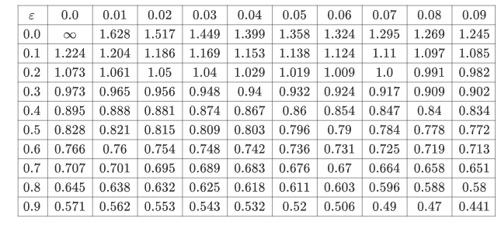

Норм распредлеение
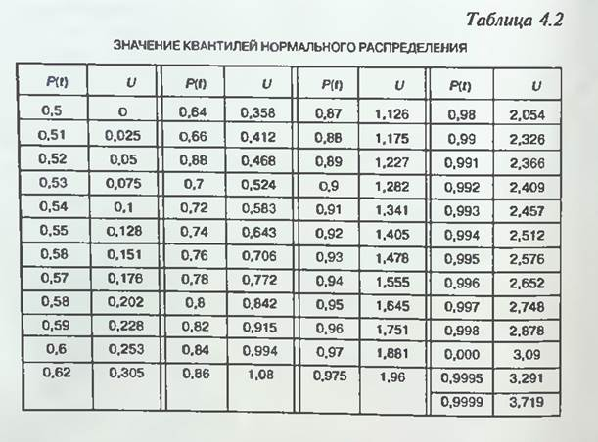
Нормстобр
нормстрасп

